物料单
款式图 | 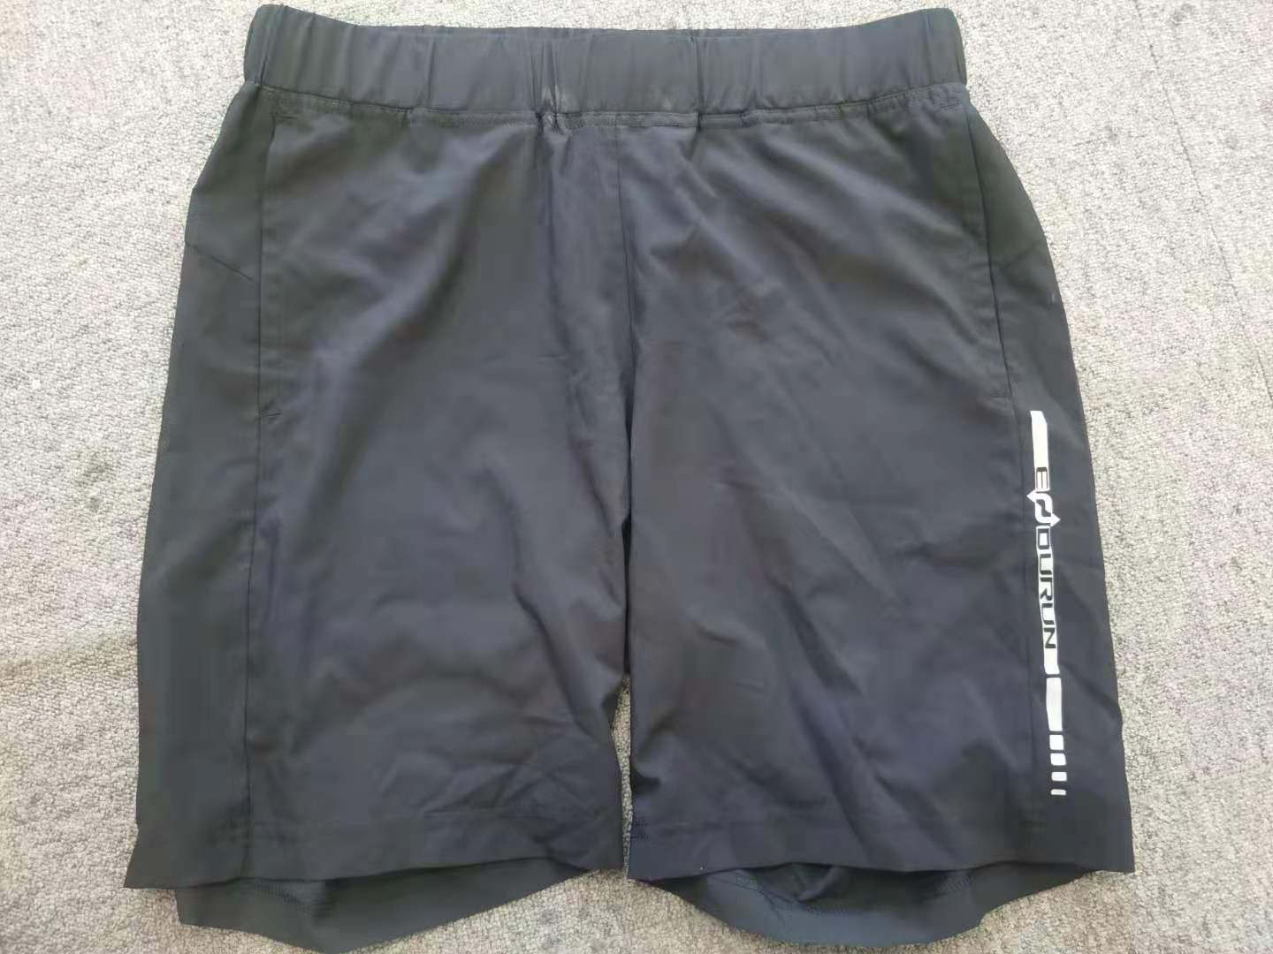 |  |  |  |  |  | 款式名称： | 男式短裤 |  |  | 渠道： | 专业线 |  |  | 开发季： | 21SS |  | 生产工厂： | 湖南倍特纺织服装有限公司
 |  |  |  |  |  |  | 款号： | 311 |  |  | 品牌： | 探路者品牌 |  |  | 开发类型： | OEM |  | 生产数量： | 单色1000件以上
 |  |  |  |  |  |  | 设计师： |  |  |  | 事业部： | 探路者品牌管理 |  |  | 开发工厂： |  |  | 审核日期： | 2021-09-06
 |  |  |  |  |  |  | 开发员： |  |  |  | 系列： | HIKING |  |  | 制单日期： | 20210425
 | 物 料 信 息 |  |  |  |  |  |  |  |  | 采 购 信 息 |  |  |  |  |  |  | 配 色 信 息
序号 | 物料类型 | 物料名称 | 物料编号 | 成分 | 功能吊牌 | 应用部位 | 规格1（面料可裁幅宽、辅料型号等） | 规格2（面料克重、辅料长度等） | 单位 | 单耗 | 损耗 | 单价 | 是否为招标价格 | 金额(元) | 费用占比 | 供应商 | G01X/黑色 | A15X/橙红
1 | 面料 | 30D四面弹 |  |  |  | 大身 |  |  | M | 0.700 | 105% | ¥30.00 |  | ¥22.05 |  | 厂供
2 | 辅料 | 腰头松紧 |  |  |  | 腰头 |  |  | M | 0.700 | 102% | ¥2.00 |  | ¥1.43 |  | 厂供
3 | 辅料 | 腰绳 |  |  |  | 腰 |  |  | M | 1.500 | 102% | ¥1.20 |  | ¥1.84 |  | 厂供
4 | 辅料 | 洗标 |  |  |  | 腰头 |  |  | 个 | 1.000 | 102% | ¥0.50 |  | ¥0.51 |  | 厂供
5 | 辅料 | 线 |  |  |  | 大身 |  |  | M | 300.000 | 102% | ¥0.00 |  | ¥0.61 |  | 厂供
6 | 辅料 | LOGO |  |  |  | 脚口 |  |  | 个 | 1.000 | 102% | ¥2.00 |  | ¥2.04 |  | 厂供
7 |  |  |  |  |  |  |  |  |  |  |  |  |  | ¥0.00
8 |  |  |  |  |  |  |  |  |  |  |  |  |  | ¥0.00
9 |  |  |  |  |  |  |  |  |  |  |  |  |  | ¥0.00
10 |  |  |  |  |  |  |  |  |  |  |  |  |  | ¥0.00
11 |  |  |  |  |  |  |  |  |  |  |  |  |  | ¥0.00
12 |  |  |  |  |  |  |  |  |  |  |  |  |  | ¥0.00
13 |  |  |  |  |  |  |  |  |  |  |  |  |  | ¥0.00
14 |  |  |  |  |  |  |  |  |  |  |  |  |  | ¥0.00
15 |  |  |  |  |  |  |  |  |  |  |  |  |  | ¥0.00
16 |  |  |  |  |  |  |  |  |  |  |  |  |  | ¥0.00
17 |  |  |  |  |  |  |  |  |  |  |  |  |  | ¥0.00
18 |  |  |  |  |  |  |  |  |  |  |  |  |  | ¥0.00
19 |  |  |  |  |  |  |  |  |  |  |  |  |  | ¥0.00
20 |  |  |  |  |  |  |  |  |  |  |  |  |  | ¥0.00
21 |  |  |  |  |  |  |  |  |  |  |  |  |  | ¥0.00
22 |  |  |  |  |  |  |  |  |  |  |  |  |  | ¥0.00
23 |  |  |  |  |  |  |  |  |  |  |  |  |  | ¥0.00
24 |  | LOP价格 |  |  |  |  |  |  |  | 1.000 | 0% | ¥0.00 |  | ¥30.42 | 0.00%

